SEGUNDO MONITOREO
Plan de Relacionamiento con las Ciudadanías - Programa de Transparencia y Ética Pública
N° | Componente | Subcomponente | Asesor | Dependencia Responsable | Persona Responsable | Actividad | Tipo de Recurso | Meta o Producto | Meta o Producto | Entregable | Fecha Inicio | Fecha Fin | II Monitoreo | II Monitoreo | II Monitoreo | II Monitoreo | II Monitoreo | III Monitoreo | II Monitoreo-Corte 31 de agosto-2025
 |  |  |  |  |  |  |  |  |  |  |  |  | Avance Numérico | Avance Porcentual | Avance Acumulado | Descripción del Avance | Detalle las Evidencias | Detalle las Evidencias | Observaciones Oficina de Control Interno
1.1 | 1. Administración del Riesgo | 1.1 Gestión de riesgos para la integridad | Cindy | GIT de Transformación Organizacional | Esmeralda Orduz | Divulgar la política de administración de riesgos de corrupción en el micrositio de transparencia | Humano Tecnológico | Uno | 1 | Evidencias de la divulgación | 2025-02-02 | 2025-12-20 | 0.00 | 0% | 0% | Se tiene proyectado para realizar en el mes de octubre de 2025. | N/A |  | No se presentó avance para este segundo monitoreo. La actividad se encuentra dentro de los tiempos de ejecución para su cumplimiento. Se tiene programada para iniciar en el mes de octubre de la presente vigencia.
1.2 | 1. Administración del Riesgo | 1.1 Gestión de riesgos para la integridad | Cindy | GIT de Transformación Organizacional | Esmeralda Orduz | Identificar, valorar y ajustar los riesgos de corrupción con los que cuenta la entidad acorde a los nuevos lineamientos que emita el Gobierno Nacional. | Humano Tecnológico | Tres | 3 | Reportes de avance | 2025-02-02 | 2025-12-20 | 1.00 | 33% | 67% | Se publican y aprueban los mapas de riesgos de corrupción de 10 procesos y están 10 procesos en procesos de revisión y aprobación. Estar por iniciar 5 procesos. | 8 procesos publicados en la herramienta SIMIG, 2 correos de terminación, 10 procesos en mesas de trabajo. |  | Actividad ejecutada según lo programado. Se encuentra dentro del tiempo para su ejecución y finalización.
1.3 | 1. Administración del Riesgo | 1.1 Gestión de riesgos para la integridad | Cindy | GIT de Transformación Organizacional | Esmeralda Orduz | Realizar revisiones y ajustes atendiendo las recomendaciones de los seguimientos realizados por la Oficina de Control Interno a los riesgos y controles de corrupción de la Entidad | Humano Tecnológico | Tres | 3 | Reportes de avance | 2025-02-02 | 2025-12-20 | 1.00 | 33% | 67% | Se reciben las observaciones a los riesgos de corrupción por parte de la OCI y se emiten ajustes por parte de los procesos Acceso a TIC, Comunicación Estratégica, Gestión de Talento Humano y Gestión Documental. | Se entregan los correos y mapas de riesgos actualizados de los procesos que recibieron observaciones y publicados en la herramienta SIMIG. |  | Actividad ejecutada según lo programado. Se encuentra dentro del tiempo para su ejecución y finalización.
1.4 | 1. Administración del Riesgo | 1.1 Gestión de riesgos para la integridad | Cindy | GIT de Transformación Organizacional | Esmeralda Orduz | Realizar campañas de sensibilización y apropiación de la Ley 2195 de 2022 específicamente su Art. 31 Programa de Transparencia y Ética Pública. | Humano | Dos | 2 | Listas de asistencia, presentación del tema y grabación de la sensibilización. | 2025-05-01 | 2025-12-12 | 1.00 | 50% | 50% | Se realiza capacitación sobre la Ley 2195 de 2022 y Política de transparencia acceso a la información y lucha contra la corrupción | Correo de invitación a la capacitación, presentación del tema y lista de asistencia. |  | Actividad ejecutada según lo programado. Se encuentra dentro del tiempo para su ejecución y finalización.
1.5 | 1. Administración del Riesgo | 1.1 Gestión de riesgos para la integridad | Cindy | Oficina de Control Interno | Carolina Bernal | Realizar la auditoría a la administración de riesgos de los procesos de la Entidad | Humano | Uno | 1 | Seguimiento a la administración de riesgos de los procesos de la Entidad realizada | 2025-08-30 | 2025-12-20 | 1.00 | 100% | 100% | Se realizó seguimiento y evaluación a la gestión de Riesgos de la Entidad, para las tipologías de Gestión, Fiscal, SPI e interrupción. | Informe final de seguimiento y evaluación a la Gestión de Riesgos de la entidad, remitido el día 21 de agosto de 2025 a los procesos. |  | Actividad ejecutada y cumplida en un 100%.
1.6 | 1. Administración del Riesgo | 1.1 Gestión de riesgos para la integridad | Cindy | Oficina de Control Interno | Carolina Bernal | Realizar los seguimientos a los riesgos y controles de corrupción de la Entidad, establecidos en los procesos del MIG | Humano | Tres | 3 | Seguimientos a los riesgos y controles de corrupción de la Entidad establecidos en los procesos MIG realizados | 2025-01-17 | 2025-09-16 | 1.00 | 33% | 33% | Se realizó seguimiento a los 24 mapas de riesgos de corrupción de cada uno de los procesos de la entidad. Ver matriz de seguimiento publicada en el micrositio de transparencia-Oficina de Control Interno. | https://mintic.gov.co/portal/inicio/Micrositios/Biblioteca-de-informes/Seguimiento-Estrategias-del-Plan-Anticorrupcion-y-Atencion-al-Ciudadano/ |  | Actividad ejecutada según lo programado. Se encuentra dentro del tiempo para su ejecución y finalización.
1.7 | 1. Administración del Riesgo | 1.2 Gestión de riesgos de LA/FT/FP | Cindy | GIT de Transformación Organizacional | Esmeralda Orduz | Fomentar la realización del curso e-learning de la UIAF de LA/FT/FP en los funcionarios del Mintic | Humano Tecnológico | Tres | 3 | Campañas realizadas | 2025-02-02 | 2025-10-31 | 1.00 | 33% | 67% | Se realizan motivaciones a través de comunicación interna a través del Boletín Semana TIC. | Boletín Semana TIC 22 de abril, 6 y 27 de mayo, de abril de 2025 y Boletín semana TIC N.19, 20, 21, 22, 23, 24, 25, 26, 29, 30, 31, 32 y 33. |  | Actividad ejecutada según lo programado. Se encuentra dentro del tiempo para su ejecución y finalización.
1.8 | 1. Administración del Riesgo | 1.3 Canales de denuncia | Cindy | GIT Gestión de Atención a Grupos de Interés | José Antonio Torres | Divulgar los canales de denuncia con los que cuenta la entidad a sus grupos de valor | Tecnológico - Humano | Dos | 2 | Piezas divulgadas | 2025-03-03 | 2025-11-28 | 0.80 | 40% | 50% | Se divulgó una pieza gráfica sobre el Defensor del Ciudadano | Pieza divulgada el 25 de agosto sobre el Defensor del Ciudadano través de correo de Comunicación Interna Ministerio TIC |  | Actividad ejecutada según lo programado. Se encuentra dentro del tiempo para su ejecución y finalización.
...
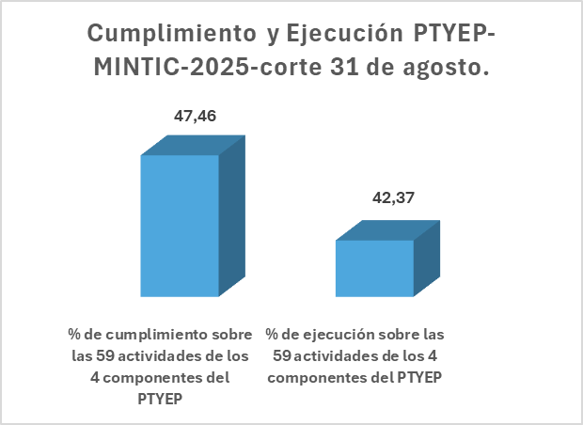

 |  |  |  |  |  |  | Complementar
...

